システム概要
概要

高圧ガス周期表

②

③ 差異がある場合
色付けされる。
② 差異がないかチェック
される。
① 対象の年度・装置名
を入力欄を表示

検査記録
①

①
②
③

 | ① | 『検査記録』の入力フォームを押して表示された入力欄に対象の年度・装置名を入力すると、
 |  | 『検査記録』のタイトルへ年度・装置名が反映され、エラーチェックの対象年度・装置名が設定される。
 | ② | エラーチェックボタンを押下すると、『高圧ガス周期表』の検査実績に該当するマークや文字（●、溶 等）が、
 |  | 『検査記録』の検査内容との差異がないかをチェックする。
 | ③ | 『高圧ガス周期表』と『検査記録』の内容に差異がある場合、アラートの表示及び該当項目の色付けがされる。
 |  | 例）NC装置・2022年の検査にて、『高圧ガス周期表』の機器番号：E-008Aで、法定開放検査実績「●」があるのに対し、
 |  | 『検査記録』の内部の目視検査で「検査無」にチェックが付いている為、エラーが表示された。
 | ※ | エラー箇所を修正後、再度チェックボタンを押下してエラーが無ければ色付けが解除される。

仕様

 | 高圧ガス周期表
 |  | ファイル名: | 〇〇〇_高圧ガス周期表.xlsx（〇〇〇は装置名）
 |  | シート名: | ①【装置】
 |  |  | ②【肉厚測定】
 |  |  | ③【配管】
 |  |  | ④【共有配管】（共有配管が存在する場合）
 |  |  | ※動力課 NC装置のみ【共有配管（5条）】【共有配管（10条）】とする。
 |  | フォルダ構成: | [静機器]高圧ガス周期表/【課名】/〇〇〇_高圧ガス周期表.xlsx

 |  | 詳細: | 対象装置の周期表をすべて一つのファイルとし、シートで管理。

 | 検査記録
 |  | ファイル名: | 〇〇〇_検査記録.xlsm（〇〇〇は装置名）
 |  | シート名: | ①【外部目視】
 |  |  | ②【外部目視（共有配管）】（共有配管が存在する場合）
 |  |  | ③【〇〇〇〇年_外部目視以外】
 |  |  | ④【〇〇〇〇年_外部目視以外（共有配管）】（共有配管が存在する場合）
 |  |  | ※動力課 NC装置のみ【〇〇〇〇年_外部目視以外（共有配管_5条）】
 |  |  | 【〇〇〇〇年_外部目視以外（共有配管_10条）】とする。
 |  | フォルダ構成: | [静機器]検査記録/【課名】/〇〇〇_検査記録.xlsm

 |  | 詳細: | ①エラーチェック対象としているのは
 |  |  | [静機器]高圧ガス周期表/(同一フォルダ名)/(同一装置名)_高圧ガス周期表.xlsx
 |  |  | としている。フォルダ名、装置名が一致しなければエラーチェックを行わない。
 |  |  | ※例:NC装置の場合
 |  |  | 検査記録ファイル→[静機器]検査記録/動力課/NC_検査記録.xlsm
 |  |  | 高圧ガス周期表ファイル→[静機器]高圧ガス周期表/動力課/NC_高圧ガス周期表.xlsx

 |  |  | ②外部目視以外シートのチェックボックスはどちらか一方をチェックすると、
 |  |  | もう一方のチェックが外れるようになっている。

クリック

 |  |  | ③チェックボックスの表記を従来から変更。
 |  |  | チェックボックスセルのフォントをWingdingsへ変更し、文字で表記している。
 |  |  | ※フォントを変更するとチェックボックスが表記されないので注意

 |  |  | ④機器番号・機器名称を高圧ガス周期表の名称で統一。
 |  |  | どちらも合致すればエラーチェックを行う。

 |  |  | ⑤配管の肉厚測定のエラーチェックは、まず高圧ガス周期表の配管シートから
 |  |  | 対象の配管の『非破壊検査』欄を検索し■印をチェック。
 |  |  | 同一周期表の肉厚測定シート内に記載されている配管の●印の表記が合致するか判定。
 |  |  | その後、検査記録の肉厚測定のチェックボックスと合致するか判定。
 |  |  | ※共有配管は肉厚測定に表記が無いため、共有配管シートの非破壊検査とチェックボックスのみの判定。

チェック項目

基本

高圧ガス周期表の機器シートに以下の印が付いていた場合→先のチェックボックスに入力されていないとアラートが表示され、色付けされる。 ●→内部の目視検査 ▲または◆→肉厚測定以外の非破壊検査 溶→溶接補修を行った場合の耐圧試験

高圧ガス周期表の肉厚測定シートに●印が付いていた場合→先のチェックボックスに入力されていないとアラートが表示され、色付けされる。

配管

高圧ガス周期表の配管シートの内部目視に以下の印が付いていた場合→先のチェックボックスに入力されていないとアラートが表示され、色付けされる。
●→内部の目視検査 ▲または◆→肉厚測定以外の非破壊検査 溶→溶接補修を行った場合の耐圧試験

高圧ガス周期表の配管シートの『非破壊検査』欄を検索し■印が付いていた場合は肉厚測定シートの●印をチェックし差異があればアラートを表示
差異が無い場合は、検査記録の先のチェックボックスと比較を行い、入力されていないとアラートが表示され、色付けされる。

共有配管

高圧ガス周期表の共有配管シートの内部目視に以下の印が付いていた場合→先のチェックボックスに入力されていないとアラートが表示され、色付けされる。
●→内部の目視検査 ▲または◆→肉厚測定以外の非破壊検査 溶→溶接補修を行った場合の耐圧試験

高圧ガス周期表の配管シートの非破壊検査に■印が付いていた場合→先のチェックボックスに入力されていないとアラートが表示され、色付けされる。
※肉厚測定シートには記載が無いため、比較を行わない。

基本操作

 | ◎新規で外部目視以外検査記録シートを作成する場合。（例:NC装置の2024年の検査記録シートを作成）

 | ・現在作成してある検査記録シート（ここでは2023年_外部目視以外）をコピーし、【2024年_外部目視以外】とシート名を変更。

シート名の変更
コピー

 | ・入力フォームボタンをクリックし、入力欄を表示させて必要情報を入力。
 | 装置名・検査年度を正しく入力し、タイトル欄に反映されれば、エラーチェックが可能になる。
①
②
③

入力フォームをクリックし、検査年度等を入力する。
（初期値はすでにシートに記載されている情報が入っている。）
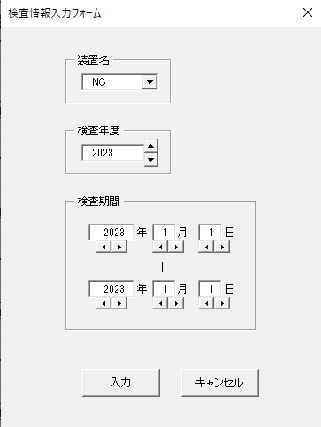

①

① 装置名入力欄。現在ある装置名のリストが選択できるが、直接入力も可能。
②

② 検査年度入力欄。直接入力するか、入力欄右のボタンで数字の変更可能。

③
③ 検査期間入力欄。直接入力するか、入力欄下のボタンで数字の変更可能。

入力ボタンをクリックすると対応した箇所に設定した値が入力される。
キャンセルボタンを押すとフォームが閉じ、初期値に戻る。

 | ・エラーチェックボタンをクリックすると、比較する高圧ガス周期表の検査実績に該当するマークや文字（●、溶 等）が、
 | 現在の検査記録シートの検査内容のチェックと差異がないかをチェックする。

エラーチェックボタン

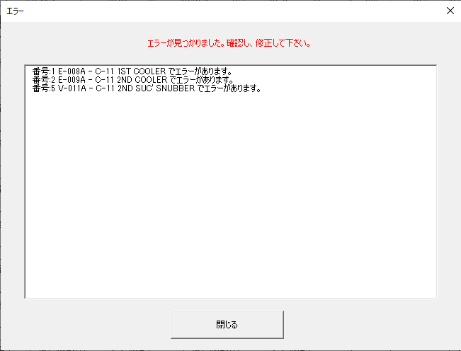

エラーが見つかった場合、エラー箇所を記載したアラートが表示。

エラー箇所は色付けされる。
エラー箇所を修正後、再度チェックボタンを押下すると色付けが解除される。

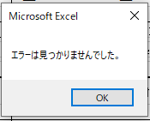

エラーが無かった場合、『エラーが見つかりませんでした。』と表示。

エラーメッセージ

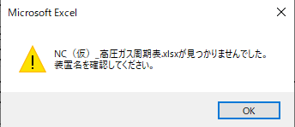
 | 1.ファイル名称エラー

 | ・検索対象とする装置名が間違っている。
 | ・高圧ガス周期表ファイルの名称が間違っている。
 | ・高圧ガス周期表、または検査記録ファイルを格納するフォルダ名が間違っている。

 | 2.対象年度エラー

 | ・検査記録に入力した対象年度が間違っている。
 | ・高圧ガス周期表に対象年度が存在していない。

 | 3.装置名称エラー

 | ・高圧ガス周期表に入力されている装置名が間違っている。

 | 4.機器番号未入力エラー

 | ・検査記録に機器番号が入力されていない。

 | 5.機器番号エラー

 | ・検査記録で入力されている機器番号が
 | 高圧ガス周期表の機器番号と一致しない。

 | 6.機器名称エラー

 | ・検査記録で入力されている機器名称が
 | 高圧ガス周期表の機器名称と一致しない。

 | 7.配管区分エラー

 | ・検査記録で配管の機器名称に入力されている配管区分が
 | 高圧ガス周期表内の配管シートの配管区分と一致しない。

 | 8.肉厚測定シート配管区分エラー

 | ・検査記録で配管の機器名称に入力されている配管区分が
 | 高圧ガス周期表内の肉厚測定シートの配管区分と一致しない。

 | 9.肉厚測定シート配管検査実績エラー

 | ・高圧ガス周期表内の配管シートの検査実績が
 | 高圧ガス周期表内の肉厚測定シートの検査実績と一致しない。

